タイトル画面
目次 | タイトル画面
 | タイトルフロー

 |  |  |  |  |  |  |  |  |  |  |  |  |  |  |  |  |  |  |  |  |  |  |  |  |  |  |  |  |  |  |  |  |  |  | 操作仕様
タイトルロゴ
背景ユニット
オプションメニュー
 |  |  |  |  |  |  |  |  |  |  |  |  |  |  |  |  |  |  |  |  |  |  |  |  |  |  |  |  |  |  |  |  |  |  | Ｌスティック | 左 | ＊＊＊ 未使用 ＊＊＊
 |  |  |  |  |  |  |  |  |  |  |  |  |  |  |  |  |  |  |  |  |  |  |  |  |  |  |  |  |  |  |  |  |  |  |  | 右 | ＊＊＊ 未使用 ＊＊＊
 |  |  |  |  |  |  |  |  |  |  |  |  |  |  |  |  |  |  |  |  |  |  |  |  |  |  |  |  |  |  |  |  |  |  |  | 上 | メニューカーソル左へ移動
 |  |  | 1 | 2 | 3 | 4 | 5 | 6 | 7 | 8 | 9 | 10 | 11 | 12 | 13 | 14 | 15 | 16 | 17 | 18 | 19 | 20 | 21 | 22 | 23 | 24 | 25 | 26 | 27 | 28 | 29 | 30 | 31 | 32 |  | 下 | メニューカーソル右へ移動
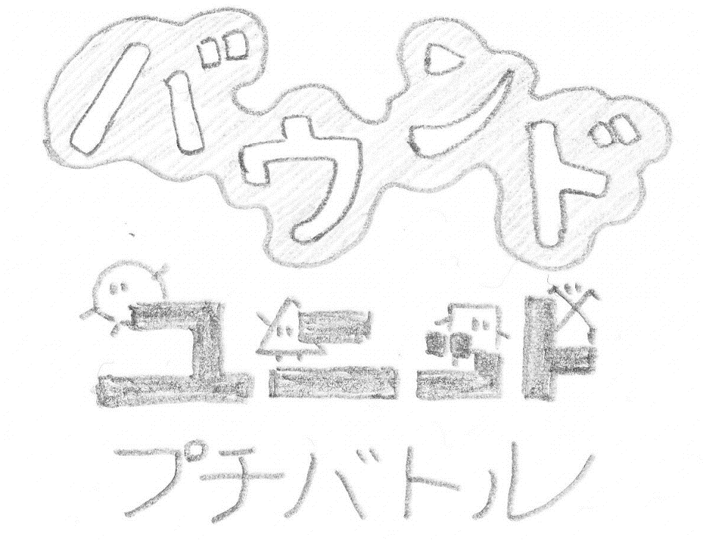
 |  | 1 |  |  |  |  |  |  |  |  |  |  |  |  |  |  |  |  |  |  |  |  |  |  |  |  |  |  |  |  |  |  |  |  |  | 押 | ＊＊＊ 未使用 ＊＊＊
 |  | 2 |  |  |  |  |  |  |  |  |  |  |  |  |  |  |  |  |  |  |  |  |  |  |  |  |  |  |  |  |  |  |  |  | ボタン | 左 | ＊＊＊ 未使用 ＊＊＊
 |  | 3 |  |  |  |  |  |  |  |  |  |  |  |  |  |  |  |  |  |  |  |  |  |  |  |  |  |  |  |  |  |  |  |  |  | 右 | ＊＊＊ 未使用 ＊＊＊
 |  | 4 |  |  |  |  |  |  |  |  |  |  |  |  |  |  |  |  |  |  |  |  |  |  |  |  |  |  |  |  |  |  |  |  |  | 上 | ＊＊＊ 未使用 ＊＊＊
 |  | 5 |  |  |  |  |  |  |  |  |  |  |  |  |  |  |  |  |  |  |  |  |  |  |  |  |  |  |  |  |  |  |  |  |  | 下 | メニュー選択決定
ミッションモード メニュー
 |  | 6
 |  | 7
 |  | 8
 |  | 9
 |  | 10
メニューカーソル
 |  | 11
 |  | 12
 |  | 13
対戦モードメニュー
 |  | 14
 |  | 15 |  |  |  | V.S. |  |  |  |  |  |  |  |  | Mission |  |  |  |  |  |  |  |  | Option
 |  | 16
 |  | 17
 |  | 18

メイン画面
目次 | ゲームメイン画面
 | メインフロー
１プレイヤー側
兵種のボタン割当て
VS.モードでは、 １プレイヤー側の表示 Missionモードでは、
プレイヤー側の表示

１プレイヤー側
兵種と兵数の表示

１プレイヤー側 陣地の耐久値
 |  |  | 1 | 2 | 3 | 4 | 5 | 6 | 7 | 8 | 9 | 10 | 11 | 12 | 13 | 14 | 15 | 16 | 17 | 18 | 19 | 20 | 21 | 22 | 23 | 24 | 25 | 26 | 27 | 28 | 29 | 30 | 31 | 32
 |  | 1 | １Ｐ |  |  |  |  |  | ○ | 8 | △ | 17 |  |  | ○ |  | 対 |  |  |  |  | △ |  |  | ○ | 10 | △ | 15 | ２Ｐ
 |  | 2 |  |  |  |  |  |  | □ | 14 | × | 11 |  | △ | ➕ | □ |  |  |  |  | □ | ➕ | ○ |  | □ | 15 | × | 10
 |  | 3 |  |  |  |  |  |  |  |  |  |  |  |  | × |  |  |  |  |  |  | ×
 |  | 4
 |  | 5
 |  | 6
１プレイヤー側 出陣カーソル
 |  | 7
 |  | 8
 |  | 9
 |  | 10
 |  | 11
 |  | 12
 |  | 13
１プレイヤー側 兵ユニット
 |  | 14
 |  | 15
 |  | 16
 |  | 17
 |  | 18

